상품제안서
오슬로 미니 텀블러 | 상품코드: F19705

 |  |  |  |  |  |  | 02-412-0044 | www.easy1.co.kr
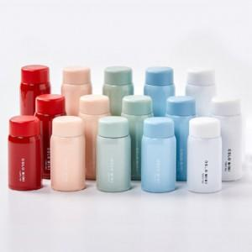

【상세/제작정보】 | 이중 진공 단열 구조로 보온 보냉력이 뛰어난 텀블러

【인쇄/포장옵션】 | 실크, 레이저 / 포장지포장

【공급단가】 | 수량 | 100~ | 300~ | 500~ | 1,000~ | 3,000~
*VAT별도 | 120ML | 7,870원 | 7,740원 | 7,560원 | 7,370원 | 7,240원
 | 150ML | 8,500원 | 8,360원 | 8,160원 | 7,950원 | 7,820원
 | 200ML | 9,120원 | 8,970원 | 8,760원 | 8,540원 | 8,390원

【상품 URL】 | https://dev.easy1.co.kr:443/src/goods_detail.php?gdno=19705

